Rapor Sayfası
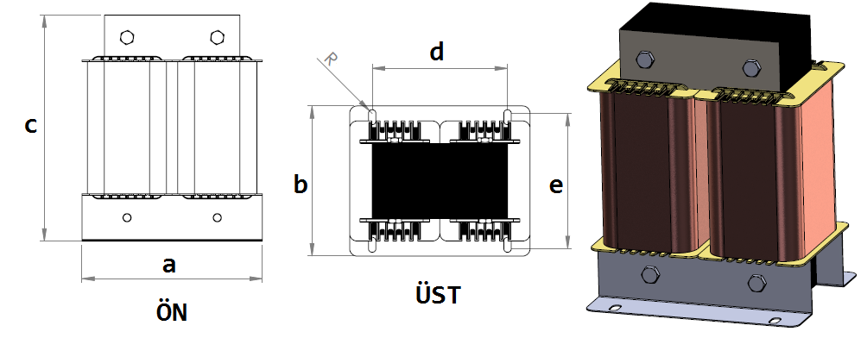
Trafo Tipi : | Şok Trifaz Trafosu Hesap Ozeti |  |  |  |  |  |  | Tarih : |  |  | 2021-05-21
Değerler
Güç : | 18774.0 VA |  |  |  |  | Primer Agirlik(Al) : | 1.772 kg | Karkas Ölçüleri : |  | 50.0 x 100.0 x 143.0
Sac kk : | 6.0 |  |  |  |  | Sekonder Agirlik(Al): |  | Trafo Ölçüleri : |  | 0.0 x 0.0 x 0.0 x 0.0 x 0.0
Sac © | 0.35 mm |  |  |  |  | Primer Agirlik(Cu) : | 0.0 kg | Klemens & Ayak : |  | / 0.0 / 0.0 -
Gauss : | 12000.0 |  |  |  |  | Sekonder Agirlik(Cu) : |  | Sac Agirlik : |  | 36.6 kg(EI Sac)
Frekans : | 90.0 Hz |  |  |  |  | Toplam Agirlik : | Al:1.772 // Cu:0.0kg

Primer |  |  |  |  |  |  |  |  | Hesap Değerleri
 |  |  |  |  |  | 447.0 V ( 447.0V ) |  |  | Boşluk | 14.7
1 NOLU KADEME: |  |  |  |  |  |  |  |  | Endüktans(mH) | 56.462
Tel : | Al |  |  |  |  |  |  |  | Akım | 14
Cap : | 2.5 |  |  |  |  |  |  |  | Ap Sac | 0
Kesit : | 4.9087385212 |  |  |  |  |  |  |  | Ap | 2900.122
Akim : | 7.3631077819 |  |  |  |  |  |  |  | MPL | 45
Kat : | 3 |  |  |  |  |  |  |  | Karkas Oto | 50.03
Uzunluk : | 44.55411 |  |  |  |  |  |  |  | Karkas Man | 50
 |  | -- Teller -- |  |  |  |  |  |  | Sp1 | 107.639
Yuv. Tel : | 2.5 |  |  |  |  | 129 sp |  |  | Lg(Cm) | 0.129
Ytel Agr : | 0.5905020853 |  |  |  |  |  |  |  | f | 1.14
Kare Tel : |  |  |  |  |  |  |  |  | Sp | 100.792
Ktel Agr : |  |  |  |  |  |  |  |  | Lg(Cm)_Mpl | 0.02
Folyo : |  |  |  |  |  |  |  |  | f_mpl | 1.023
Folyo Agr : |  |  |  |  |  |  |  |  | Sp_mpl | 37.999
Kapton : |  |  |  |  |  |  |  |  | Lg(Cm)_man | 0.091
 |  |  |  |  |  |  |  |  | f_man | 1.104
 |  |  |  |  |  |  |  |  | Sp_man | 128.724

 | IZOLASYON DEGERLERI
 | Primer Kademe |  |  |  | Tur | Ekran
 | Yok |  |  |  | Yok | Yok
 | VA Kademe |  |  |  | Tur | Ekstra
 | Yok |  |  |  | Yok | Yok
 | Primer-Sekonder |  |  |  | Tur
 | Yok |  |  |  | Yok
 | NÜVE ÖLÇÜLERİ (mm)
 | a | b | c | d | e | f
 | 300.0 mm | 100.0 mm | 250.0 mm
 | TRAFO ÖLÇÜLERİ (mm)
 | a | b | c | d | e | f
 | 0.0 mm | 0.0 mm | 0.0 mm | 0.0 mm | 0.0 mm | 0.0 mm

